Carte 1a
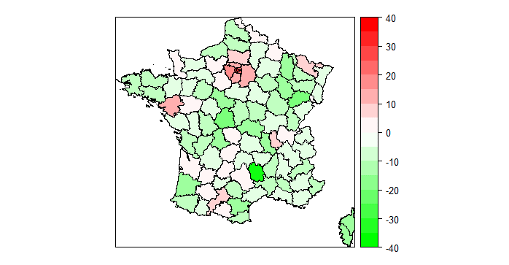
Variation du nombre de salariés du privé déménageant en France à plus de 100 km par département de départ, entre la période 2021/2020 et la période 2019/2020
 |  | En %
Départements | Taux de variation
01 | 0.4
02 | -3.8
03 | -10.8
04 | -4.3
05 | -9.0
06 | -5.3
07 | -6.2
08 | 3.2
09 | 2.4
10 | -9.7
11 | -12.2
12 | 4.8
13 | -3.2
14 | -3.5
15 | -2.5 | Lecture : dans le Finistère, le nombre de départs pour un déménagement en France à plus de 100 kilomètres, entre avril 2020 et avril 2021, diminue de 7 % comparativement à la période avril 2019 - avril 2020.
16 | -8.0 | Champ : salariés du privé (hors agriculture et particuliers employeurs), déménagements à plus de 100 kilomètres.
17 | -6.5 | Source : DSN-Sismmo, calculs Dares.
18 | -8.4
19 | 0.8
20 | -11.8
21 | -5.1
22 | -5.9
23 | 0.0
24 | -3.5
25 | -2.0
26 | -2.5
27 | 4.6
28 | 1.1
29 | -7.1
30 | -5.9
31 | 8.7
32 | 3.8
33 | 0.9
34 | -2.5
35 | -0.5
36 | -16.5
37 | -0.9
38 | -2.0
39 | -7.4
40 | -10.4
41 | -13.4
42 | -10.9
43 | -2.7
44 | 10.8
45 | -1.5
46 | 2.4
47 | 0.5
48 | -31.3
49 | 2.9
50 | 0.9
51 | -2.9
52 | -10.7
53 | -2.1
54 | -6.9
55 | -10.6
56 | -6.8
57 | 5.4
58 | -5.9
59 | 0.5
60 | 5.4
61 | -4.9
62 | -5.7
63 | -2.4
64 | -8.6
65 | -2.8
66 | -8.5
67 | -0.2
68 | -2.8
69 | 6.1
70 | -15.3
71 | -1.2
72 | -5.1
73 | -2.7
74 | -2.4
75 | 34.4
76 | -6.8
77 | 11.0
78 | 16.9
79 | -3.0
80 | -8.6
81 | -6.4
82 | -1.0
83 | -4.8
84 | -8.1
85 | -4.1
86 | -6.6
87 | -11.2
88 | -6.9
89 | -4.2
90 | 0.9
91 | 13.3
92 | 25.3
93 | 21.2
94 | 20.2
95 | 13.8

Carte 1b
Variation du nombre de salariés du privé déménageant en France à plus de 100 km par département d'arrivée, entre la période 2021/2020 et la période 2019/2020

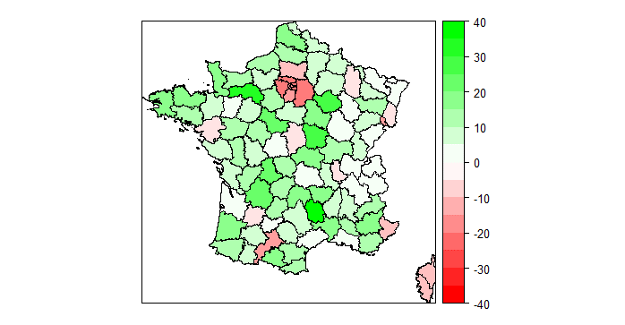
Départements | Taux de variation |  | En %
01 | 0.3
02 | 9.8
03 | 19.7
04 | 18.3
05 | 14.7
06 | -5.3
07 | 8.1
08 | 6.2
09 | 17.4
10 | 26.9
11 | 10.4
12 | 9.0
13 | 3.5
14 | 13.1
15 | 15.4
16 | 10.2 | Lecture : dans le Finistère, le nombre d’arrivées pour un déménagement en France à plus de 100 km, entre avril 2020 et avril 2021, augmente de près de 15 % comparativement à la période avril 2019 - avril 2020.
17 | 9.2 | Champ : salariés du privé (hors agriculture et particuliers employeurs), déménagements à plus de 100 kilomètres.
18 | -1.3 | Source : DSN-Sismmo, calculs Dares.
19 | 12.2
20 | -6.2
21 | 4.1
22 | 17.7
23 | 14.0
24 | 20.7
25 | 0.2
26 | 6.7
27 | 5.5
28 | 10.9
29 | 15.4
30 | 15.1
31 | -11.2
32 | 5.0
33 | 2.9
34 | 1.9
35 | 6.9
36 | 0.6
37 | 10.4
38 | 4.5
39 | 9.3
40 | 16.0
41 | 20.9
42 | 7.7
43 | 19.1
44 | -1.9
45 | 9.3
46 | 10.2
47 | -0.3
48 | 39.9
49 | 12.7
50 | 15.6
51 | 8.2
52 | 2.4
53 | 4.5
54 | 6.1
55 | -0.4
56 | 11.4
57 | 4.8
58 | 25.8
59 | 6.7
60 | -6.1
61 | 30.1
62 | 16.6
63 | 4.2
64 | 10.9
65 | 8.8
66 | 13.0
67 | 2.9
68 | -0.8
69 | -0.9
70 | 9.8
71 | 10.8
72 | 8.9
73 | 0.2
74 | 1.9
75 | -11.7
76 | 13.4
77 | -19.6
78 | -17.9
79 | 13.0
80 | 11.6
81 | 8.9
82 | 1.8
83 | 10.4
84 | 12.6
85 | 9.8
86 | 8.6
87 | 20.4
88 | 11.7
89 | 19.4
90 | -10.6
91 | -14.6
92 | -13.7
93 | -15.6
94 | -17.2
95 | -18.7

Zoom 1a
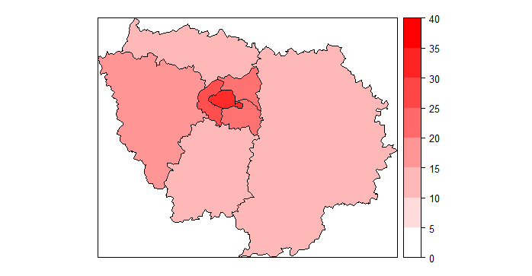
+500
Variation du nombre de salariés du privé déménageant en France à plus de 100 km, au départ de l'Île-de-France, entre la période 2021/2020 et la période 2019/2020
 |  |  |  |  |  |  | %
 | Départements | Déménagements 2019/2020 | Déménagements 2020/2021 | Différence entre les deux périodes | Taux de variation
 | 75 | 11706 | 15733 | 4000 | 34.4%
+900
 | 77 | 4342 | 4818 | 500 | 11.0%
+900
+ 4000
 | 78 | 5144 | 6012 | 900 | 16.9%
+1900
+900
 | 91 | 4444 | 5037 | 600 | 13.3%
+500
 | 92 | 7319 | 9174 | 1900 | 25.3%
 | 93 | 4453 | 5395 | 900 | 21.2%
+600
 | 94 | 4634 | 5572 | 900 | 20.2%
 | 95 | 3503 | 3985 | 500 | 13.8%

 |  |  |  |  |  | Lecture: à Paris, le nombre de départs pour un déménagement à plus de 100 km en France augmente de 34 % entre avril 2020 et avril 2021 comparativement à la période avril 2019 - avril 2020. Cela correspond à 4 000 déménagements à plus de 100 km en plus sur un an.
 |  |  |  |  |  | Champ : salariés du privé (hors agriculture et particuliers employeurs), déménagements à plus de 100 kilomètres.
 |  |  |  |  |  | Source: DSN-Sismmo, calculs Dares.

Zoom 1b
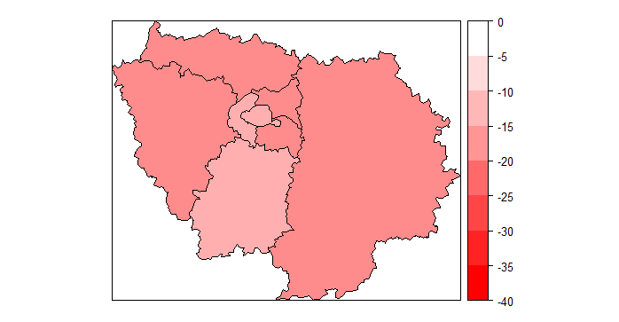
-400
Variation du nombre de salariés du privé déménageant en France à plus de 100 km, à l'arrivée de l'Île-de-France, entre la période 2021/2020 et la période 2019/2020
 |  |  |  |  |  |  | %
 | Départements | Déménagements 2019/2020 | Déménagements 2020/2021 | Différence entre les deux périodes | Taux de variation
 | 75 | 13997 | 12363 | -1600 | -11.7%
-600
 | 77 | 2900 | 2331 | -600 | -19.6%
-700
-1000
-1600
 | 78 | 3733 | 3066 | -700 | -17.9%
-700
 | 91 | 3005 | 2566 | -400 | -14.6%
-600
 | 92 | 7004 | 6041 | -1000 | -13.7%
 | 93 | 3743 | 3160 | -600 | -15.6%
-400
 | 94 | 3919 | 3243 | -700 | -17.2%
 | 95 | 2332 | 1896 | -400 | -18.7%

 |  |  |  |  |  | Lecture: à Paris, le nombre d’arrivées pour un déménagement à plus de 100 kilomètres en France diminue de 12 % entre avril 2020 et avril 2021 comparativement à la période avril 2019 - avril 2020. Cela correspond à 1 600 déménagements à plus de 100 km en moins sur un an.
 |  |  |  |  |  | Champ : salariés du privé (hors agriculture et particuliers employeurs), déménagements à plus de 100 kilomètres.
 |  |  |  |  |  | Source: DSN-Sismmo, calculs Dares.

Graphique 1a
Proportion de déménagements des salariés du privé à plus de 100 kilomètres selon l’urbanisation des départements de départ, contribution des métiers télétravaillant le plus
 |  |  |  |  |  |  | En %
 | 2018/2019 |  | 2019/2020 |  | 2020/2021
 |  | Contribution des métiers télétravaillant le plus |  | Contribution des métiers télétravaillant le plus |  | Contribution des métiers télétravaillant le plus
Départements principalement ruraux | 27.0% | 6.0% | 27.0% | 6.5% | 25.0% | 6.0%
Départements principalement urbains | 47.3% | 14.0% | 47.0% | 15.0% | 46.0% | 14.6%
Départements avec une métropole | 25.6% | 8.1% | 26.0% | 8.8% | 29.0% | 10.8%

Lecture : entre avril 2020 et avril 2021, 25,0 % des départs pour un déménagement à plus de 100 kilomètres sont au départ d'un département principalement rural dont 6,0 % pour les professions recourant le plus au télétravail.
Champ : salariés du privé (hors agriculture et particuliers employeurs), déménagements à plus de 100 kilomètres.
Source : DSN-Sismmo, calculs Dares.

Graphique 1b
Proportion de déménagements des salariés du privé à plus de 100 kilomètres selon l’urbanisation des départements d'arrivée, contribution des métiers télétravaillant le plus
 |  |  |  |  |  |  | En %
 | 2018/2019 |  | 2019/2020 |  | 2020/2021
 |  | Contribution des métiers télétravaillant le plus |  | Contribution des métiers télétravaillant le plus |  | Contribution des métiers télétravaillant le plus
Départements principalement ruraux | 26.6% | 5.4% | 26.3% | 6.1% | 28.6% | 7.2%
Départements principalement urbains | 46.6% | 12.5% | 46.2% | 13.4% | 46.4% | 14.3%
Départements avec une métropole | 26.9% | 10.1% | 27.4% | 10.9% | 25.0% | 9.9%

Lecture : entre avril 2020 et avril 2021, 28,6% des arrivées pour un déménagement à plus de 100 kilomètres sont à l'arrivée d'un département principalement rural dont 7,2% pour les professions recourant le plus au télétravail.
Champ : salariés du privé (hors agriculture et particuliers employeurs), déménagements à plus de 100 kilomètres.
Source : DSN-Sismmo, calculs Dares.

